Разбивка по договорам ЭЭ
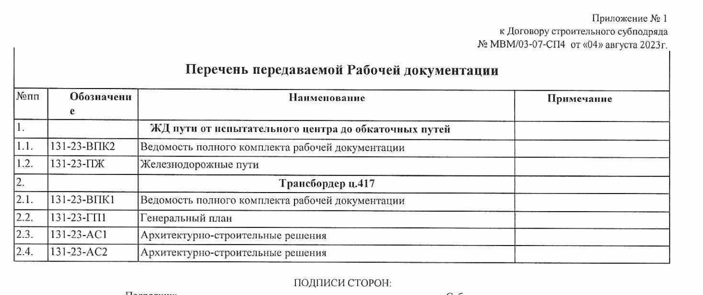

№ п/п | Наименование | сумма без НДС | сумма с НДС
 | МВМ/03-07-СП3 от 04.08.2023
1 | ПЖ | 38,417,599.54 | 46,101,119.45
2 | Переустройство сетей под 417 путь | 10,066,485.63 | 12,079,782.76
3 | Трансбордер | 13,250,655.21 | 15,900,786.25
4 | ГСН | 4,403,448.06 | 5,284,137.67
5 | Эстакада (АС4) | 7,706,452.17 | 9,247,742.60
6 | ТС2 | 2,403,847.11 | 2,884,616.53
7 | ТС3 | 3,988,929.36 | 4,786,715.23
8 | ИТОГО СП 3 | 80,237,417.08 | 96,284,900.50
9 | МВМ/03-07-СП4 от 04.08.2023
10 | Коммуникации путь 417 | 71,932,783.80 | 86,319,340.56
11 | МВМ/03-07-СП5 от 04.08.2023
12 | 417 путь | 27,178,663.92 | 32,614,396.70
13 | МВМ/03-07-СП6 от 04.08.2023
14 | Выполнение работ по ликвидации объектов по трассе ж.д. путей, подготовке трассы ж.д. путей. | 19,893,154.73 | 23,871,785.68
15 | Выполнение работ по ликвидации объекта капитального строительства | 16,340,659.35 | 19,608,791.22
16 | Восстановительные работы цеха №121/18. АС 3. | 931,407.26 | 1,117,688.71 |  | 145,045,160.73 | 139,658,160.73
 | ИТОГО СП 6 | 37,165,221.34 | 44,598,265.61 |  | 223,509,000.00 | 218,122,000.00
 |  |  |  |  | 4,000,000.00
 |  |  | 259,816,903.37 | 216,336,326.47 | 224,629,000.00 | 228,629,000.00 | 223,509,000.00
 |  |  |  |  |  |  | 268,210,800.00
№ п/п | Наименование | с Заказчиком | Шеллрокк | ЭЭ | понижающий Ш-ЭЭ
1 | МВМ/03-07-СП3 от 04.08.2023
2 | КС-3 №1 от 20.11.2023 | 13,343,126.41 | 11,074,794.92 | 7,829,880.01 | 0.58681
3 | КС-3 №2 от 07.12.2023 | 23,300,229.61 | 19,339,190.57 | 11,468,140.01 | 0.49219
4 | КС-3 №3 от 29.12.2023 | 20,729,229.81 | 17,205,260.75 | 10,151,103.84 | 0.4897
5 | КС-3 №4 от 20.03.2024 | 6,309,015.72 | 5,236,483.04 | 4,416,449.80 | 0.700022
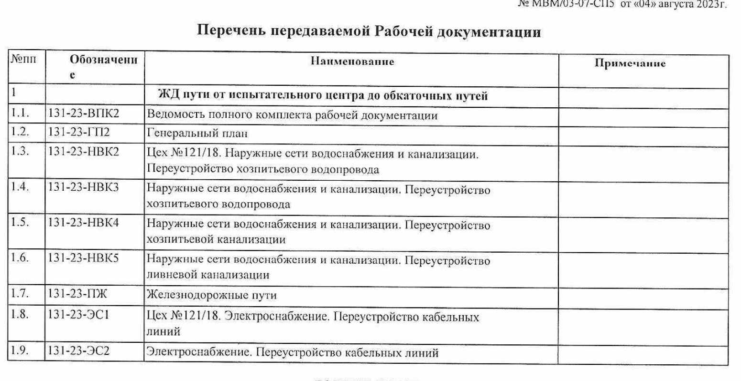
6 | ИТОГО | 63,681,601.55 | 52,855,729.29 | 33,865,573.66
7 | МВМ/03-07-СП6 от 04.08.2023
8 | КС-3 №1 от 20.11.2023 | 78,071,888.57 | 64,799,667.51 | 43,480,576.90 | 0.55693
9 | КС-3 №2 от 22.01.2024 | 1,597,405.58 | 1,325,846.63 | 1,117,688.71 | 0.69969
10 | ИТОГО | 79,669,294.15 | 66,125,514.14 | 44,598,265.61
 | МВМ/03-07-СП5 от 04.08.2023
 | КС-3 №1 от 11.12.2023 (УГТ) | 4,216,719.66 | 3,584,211.71 |  | 0.62016
 |  | 4,216,719.66 | 3,584,211.71 | 0.00
 | Всего закрыто | 147,567,615.36 | 122,565,455.14 | 78,463,839.27

 |  | 146,165,160.73
 | 213,758,168.88
 |  | 135,294,329.61

 |  | 10,870,831.12

